상품제안서
닥터포텐 프리미엄 마사지건 | 상품코드: F19107

 |  |  |  |  |  |  | 02-412-0044 | www.easy1.co.kr
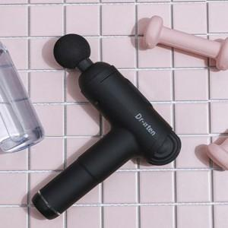 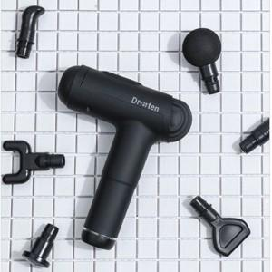 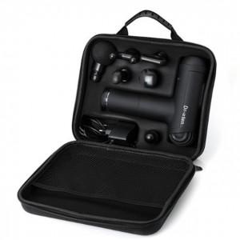

【상세/제작정보】

【인쇄/포장옵션】 | 실크 / 포장불가능

【공급단가】 | 수량 | 10~ | 100~ | 300~ | 500~ | 1,000~
*VAT별도 | 단가 | 68,720원 | 66,180원 | 63,630원 | 61,090원 | 59,560원

【상품 URL】 | https://dev.easy1.co.kr:443/src/goods_detail.php?gdno=19107

